Dominator_Analysis
1) FRAMEWORK DI DATAFLOW ANALYSIS (DOMINATOR ANALYSIS) |  | 2) TABELLA DELLE ITERAZIONI
Parametro | Valore | Basic Block | Inizializzazione DOM[B] | Iterazione 1 DOM[B] | Iterazione 2 DOM[B]
Domain | Insieme dei nodi (Basic Blocks) del CFG | A (entry) | A | A | A
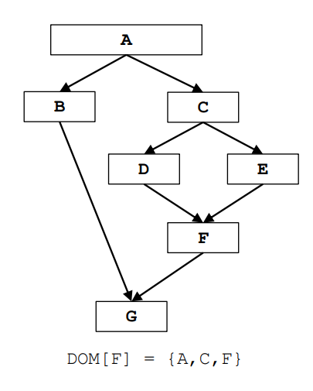
Direction | Forward: DOM[b] = {b} U (∩ DOM[pred(b)]) | B | A, B, C, D, E, F, G | A, B | A, B
Meet Operation | Intersezione (∩) | C | A, B, C, D, E, F, G | A, C | A, C
Boundary Condition | DOM[A] = {A} | D | A, B, C, D, E, F, G | A, C, D | A, C, D
Initial interior points | DOM[b] = Insieme Universale U | E | A, B, C, D, E, F, G | A, C, E | A, C, E
 |  | F | A, B, C, D, E, F, G | A, C, F | A, C, F
 |  | G (exit) | A, B, C, D, E, F, G | A, G | A, G

In un CFG diciamo che un nodo X domina un altro nodo Y se il nodo X appare in ogni percorso del grafo che porta dal blocco ENTRY al blocco Y

